P1
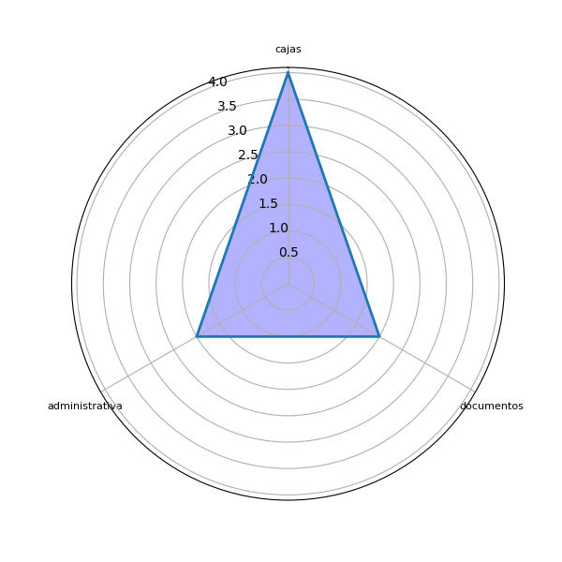
Sector | P1 | res
no indica | En entrega de despachos y duplicados | ['despachos', 'entrega']
no indica | En los documentos físicos | ['documentos físicos']
no indica | Trámites de rectificacion de documentos | ['documentos', 'rectificacion', 'trámites']
no indica | Área de financiero | []
no indica | En la presentación de copias de documentos a registrar | ['copias', 'documentos', 'presentación']
no indica | Departamento de cajas | ['cajas', 'departamento']
no indica | Por medio del sistema de cajas y ya no solicitar dpi físico | ['cajas', 'dpi físico']
no indica | En procesos de certificaciones registrales, en procesos administrativos, financieros, requerimientos internos. | [', requerimientos', 'certificaciones registrales', 'procesos']
no indica | Área administrativa interna | ['área administrativa']
no indica | En todos los departamentos | []
no indica | Administrativa | ['administrativa']
no indica | Area operativa. Area financiera | ['area financiera', 'area operativa']
no indica | Área de Rectificaciones | []
no indica | Certificaciones, informes y operación registral. | [', informes', 'certificaciones', 'operación']
no indica | Administrativa | ['administrativa']
no indica | En el proceso registral - informática UDAF En todo banco de datos de impresión dactilar como en los bancos | ['- informática', 'banco', 'datos', 'impresión dactilar', 'proceso registral']
no indica | Documentos presentados sin necesidad de duplicados estonpara ahorro de espacio físico tendrá que modificarse el código de notariado | ['ahorro', 'código', 'espacio físico', 'notariado']
no indica | En cajas | ['cajas']
no indica | En la recepción de los documentos ingresados para su inscripción. | ['documentos ingresados', 'inscripción', 'recepción']
no indica | Cajas | ['cajas']
no indica | La operación registral | ['operación registral']

P2
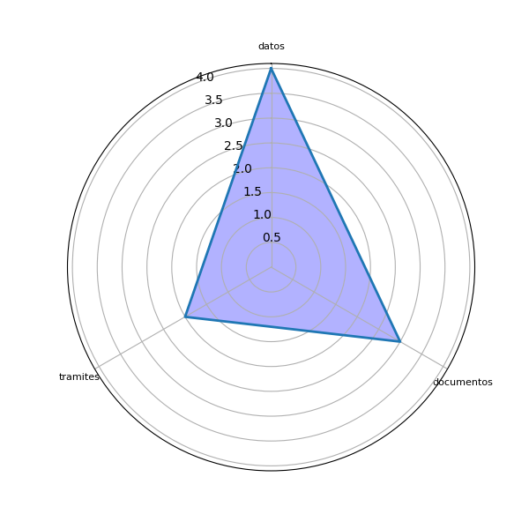
Sector | P2 | res
no indica | Agilizar a la brevedad la implementacion | ['brevedad', 'implementacion']
no indica | Transferir lo físico a lo digital | []
no indica | Que en el portal del registro haya una opción de subir documentos que se refiera a rectificaciones | ['documentos', 'opción', 'portal', 'rectificaciones', 'registro']
no indica | Simplificar los tramites | ['tramites']
no indica | Que sea electrónica. | []
no indica | Enlaces con sat y con renap | ['enlaces', 'sat']
no indica | Que sea por medio del denso e identificación de huellas | ['huellas']
no indica | Sistema interno de comunicación digital. | ['comunicación digital', 'sistema interno']
no indica | Minimizar el tiempo y la burocracia de tramites entre el personal administrativo | ['burocracia', 'personal administrativo \n', 'tiempo', 'tramites']
no indica | Capacitación para el personal | ['capacitación', 'personal']
no indica | Bases de datos | ['bases', 'datos']
no indica | Informacion digital. Elaboracion de manuales. Elaboraciob de acuerdo interno | ['elaboracion', 'informacion digital', 'manuales']
no indica | Que sea digitales ya que muchas veces ingresa una y otra vez los documentos | ['documentos']
no indica | Solicitud y presentación de manera electrónica o digital de los documentos para ser objeto de inscripción, certificación o generar un informe. | [', certificación', 'documentos', 'informe', 'inscripción', 'presentación', 'solicitud']
no indica | Optimizar recursos | ['recursos']
no indica | Tener nuestros propios servidores y crear programasel procesamiento de datos, transmisión de la información En UFAF crear bancos de datos | [', transmisión', 'bancos', 'datos', 'información', 'procesamiento', 'ufaf']
no indica | Únicamente por el día que se pueda cartular de minparte y tener el beneficio como usuario | ['beneficio', 'minparte']
no indica | se puede implimentar la huella del presetador del documento para quede registrados sus datos por cualquier falsedad | ['datos', 'documento', 'falsedad', 'huella', 'presetador']
no indica | Por Medio de una base de datos que como requisito único deberán de cumplir los usuarios. | ['base', 'datos', 'usuarios']
no indica | Que sea más rápido el flujo registral | ['flujo registral']
no indica | Que se implemente ISO 37,000 ANTICORRUPCION | ['37,000 anticorrupcion', 'iso']

